Hoja1
2024-05-24

LA PAZ 28 - HAEDO 4460-2005
BUENOS AIRES luquearti@gmail.com
____________________________________________________________________________________

"TERMINAL DORADO"
“PARA CAÑO CORTINA”

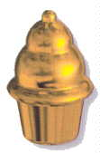

COD. | DESCRIPCION | PRECIO
T-018 | TERMINAL P/CAÑO CORTINA DE 1/2 | 87.89
T-018/1 | TERMINAL P/CAÑO CORTINA DE 5/8 | 101.20

Precio x C/U
Envase: x 100 unidades

N

